상품제안서
시크론 도킹형 듀얼 보조배터리 5,000mAh CC-500 (C타입메인) | 상품코드: F29839

 |  |  |  |  |  |  | 02-412-0044 | www.easy1.co.kr
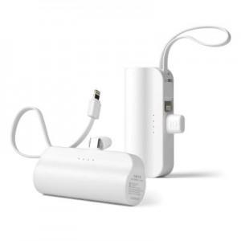

【상세/제작정보】

【인쇄/포장옵션】 | 레이저, 풀칼라, 개별인쇄 / 종이케이스

【공급단가】 | 수량 | 100~ | 300~ | 500~ | 1,000~ | 3,000~
*VAT별도 | 단가 | 5,340원 | 5,250원 | 5,120원 | 4,990원 | 4,910원

【상품 URL】 | https://dev.easy1.co.kr:443/src/goods_detail.php?gdno=29839

